关系图
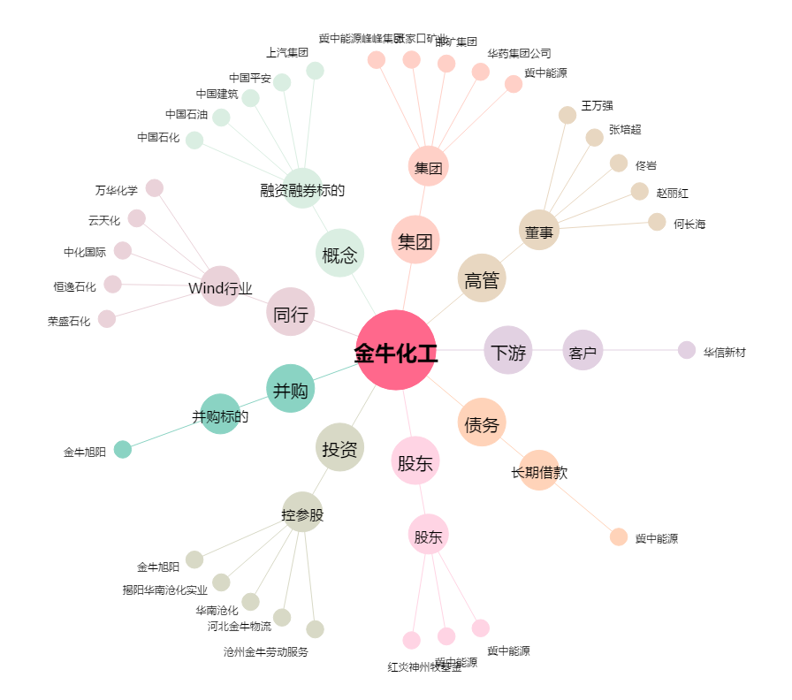
金牛化工[600722.SH] - 关系概览图

